Sheet1
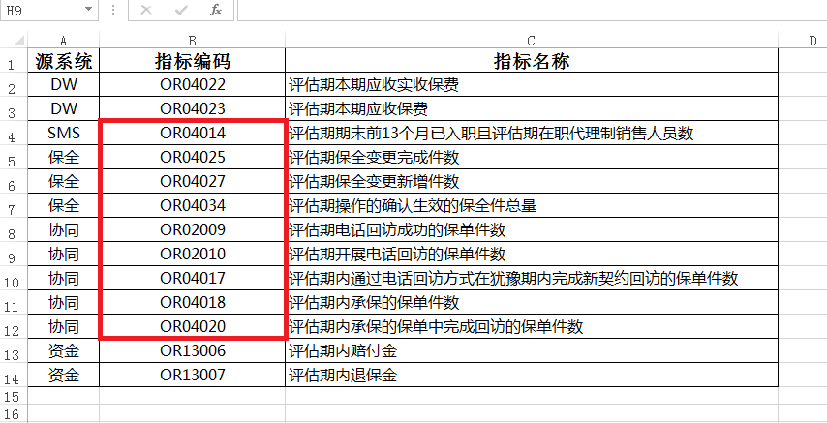
编码 | 客服数据 | 问题
OR040262500 | 评估期期初保全变更留存件数 | 系统数据和填报数据差别较大
OR080022500 | 评估期内所有赔案支付时点至核赔完成时点差值之和 | 有差别
OR080032500 | 正常结案数量 | 有差别
OR080052500 | 评估期内所有已决赔案出险日至结案的天数总和 | 有差别
OR080062500 | 评估期内所有已决赔案件数 | 有差别
OR080082500 | 评估期转账支付至被保险人（或受益人）银行账户的赔款件数 | 有差别
OR080092500 | 评估期已决赔案数量 | 有差别
OR080112500 | 评估期所有赔案的未决估计赔款与已决赔款差值之和 | 系统中数值均为0
OR080122500 | 评估期内所有正常结案赔案的已决赔款之和 | 系统中数值均为0

